상품제안서
수첩형 더마 홍보밴드 1호 | 상품코드: S15624

 |  |  |  |  |  |  | 02-713-8555 | www.synergygift.co.kr
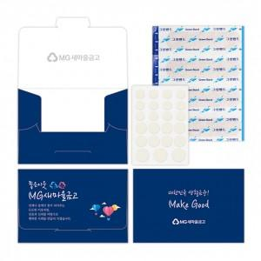

【상세/제작정보】 | 밴드와 여드름패치로 구성된 맞춤형 밴드케이스

【인쇄/포장옵션】 | 풀칼라 / 포장불가능

【공급단가】 | 수량 | 1,000~ | 2,000~ | 3,000~ | 5,000~ | 10,000~
*VAT별도 | 단가 | 1,210원 | 1,170원 | 1,120원 | 1,080원 | 1,050원

【상품 URL】 | https://www.synergygift.co.kr:443/src/goods_detail.php?gdno=14533

